Datos personales
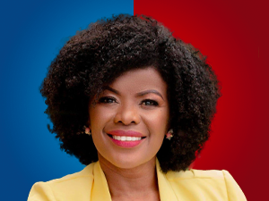

Nombres: | Janeth Paola
Apellidos: | Cabezas Castillo
Facebook: | https://www.facebook.com/PaolaCabezasCastillo
Twitter: | @PaolaCabezasC
Descripción:

